cxmq110
1、cxmq110\cxmq111目前不能跨年度查询。实际需求是需要跨年度查询的。
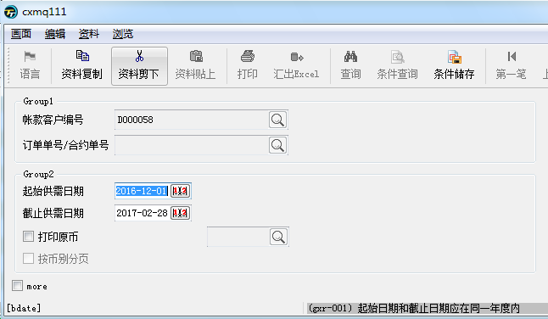
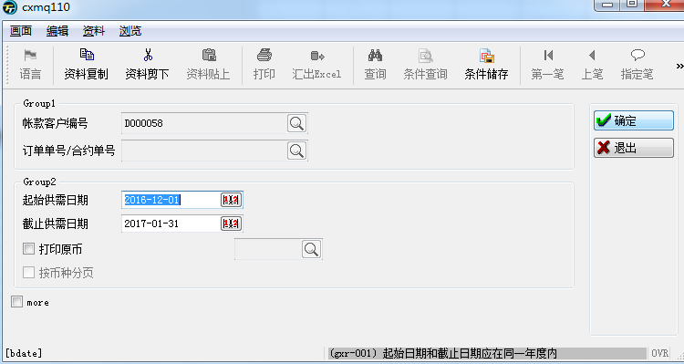

回复:已支持跨年查询

2、cxmq110:单据类型：anmt302、anmt200取的单据类型应该是收支单，axrt410取的单据类型应该是退款单，并且退款单的明细金额没有，只有退款小计。
单据类型，根据程式来判定，如anmt302是收支单，cxmt100是调账单，axrt410是退款单，axrt401是调账单。

收支单科目、调账单转入科目、退款单对应收支单科目是“112201应收账款-内销/112202应收账款-外销/112204应收账款-电商”（请帮忙在确认处收支、退款、调账是否还有其他类
型？），只显示科目为这三种的相关收支、退款单，调账单转入科目为这三个的也显示，非这三个科目的均不显示、统计。

回复: cxmt100中没有科目的维护栏位，其它已修改。

3、用同样的条件，执行cxmq110\cxmq111，cxmq110里面会有很多空白的显示。即使区间很大，但是从4月份开始没有数据，没有数据的月份就不用显示了。
假设9月又有发生额，那么4-8不显示，9月的再显示（只显示有发生额的月份，没有发生额的月份不显示）
目前cxmq111看起来是对的，但也请一并排查，逻辑跟上述逻辑一致。

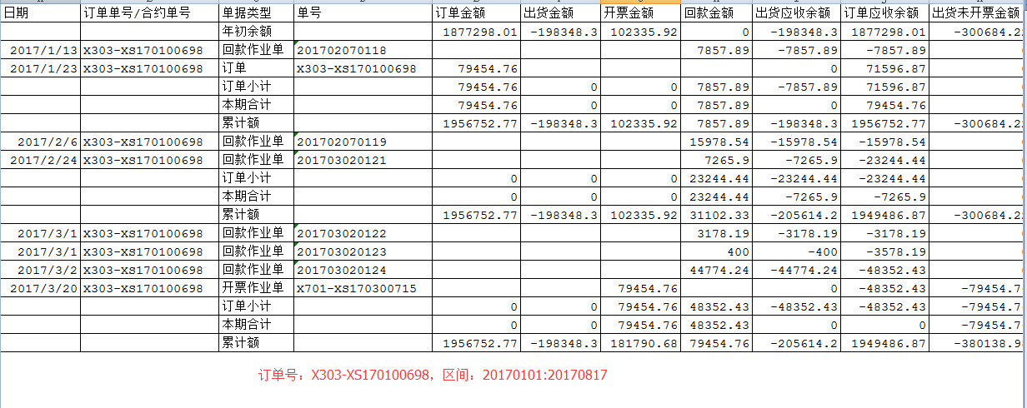

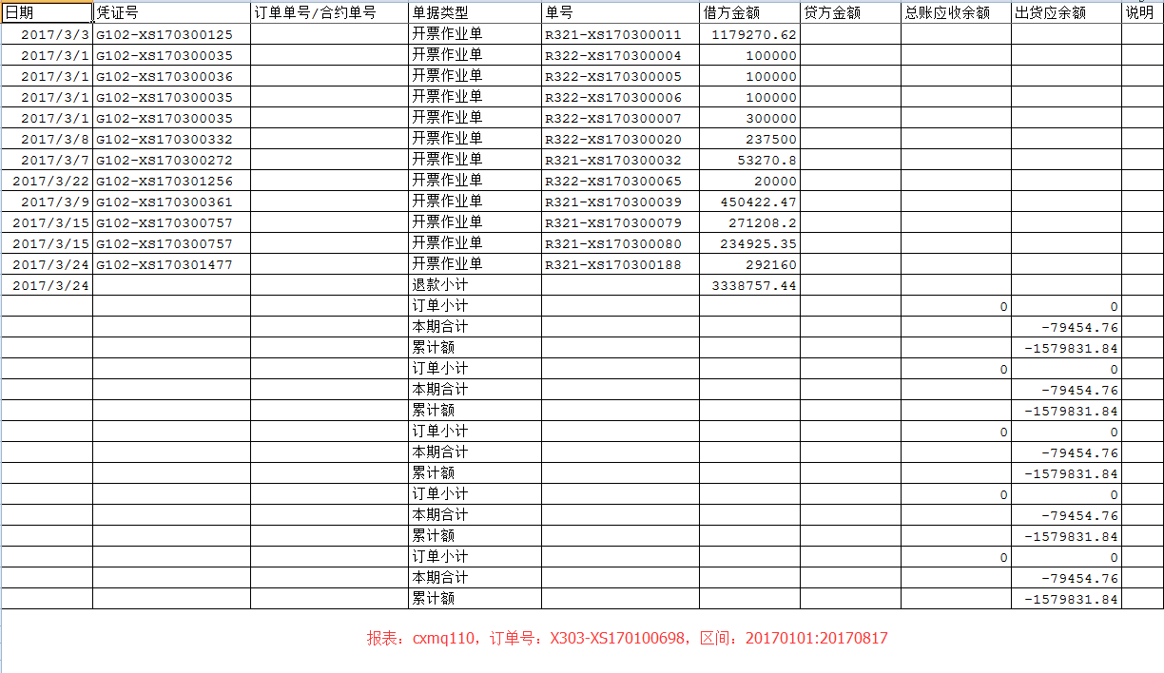

回复: 已解决

